Mode d'emploi
Générateur de balises codées en Course d'orientation

Ce générateur créé 12 balises de 8 couleurs automatiquement avec la feuille de correction

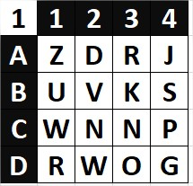
 |  | Les balises sont matricées ADCD /1234
 |  | Il y a donc 16 solutions par balises.
 |  | On peut donc envoyer 16 groupes différents sur la même balise mais avec des codes différents.

 |  | Exemple: Ici c'est la balise 1 noire le code D2 donne comme réponse W

 | 8 couleurs sont disponibles ( voir les onglets en bas de la feuille).

 | Pour changer tous les codes, il suffit d'appuyer sur F9

 | Pour imprimer une série Crtl + P

 | Imprimez, découpez, plastifiez, posez….

 | remarques pour la sauvegarde
 | Je vous conseille d'imprimer 2 jeux de balises. Comme ça, si une balise disparaît vous pourrez la remplacer. Attention, les lettres changent à chaque ouverture du fichier excel. Pour sauvegarder une version, copiez et collez les balises générées dans un autre fichier... ou enregistrez le fichier en pdf.

 | Pour enregistrer en PDF: Fichier > enregistrer sous…> choisir le format pdf> Options> Classeur entier

